Cài đặt môi trường
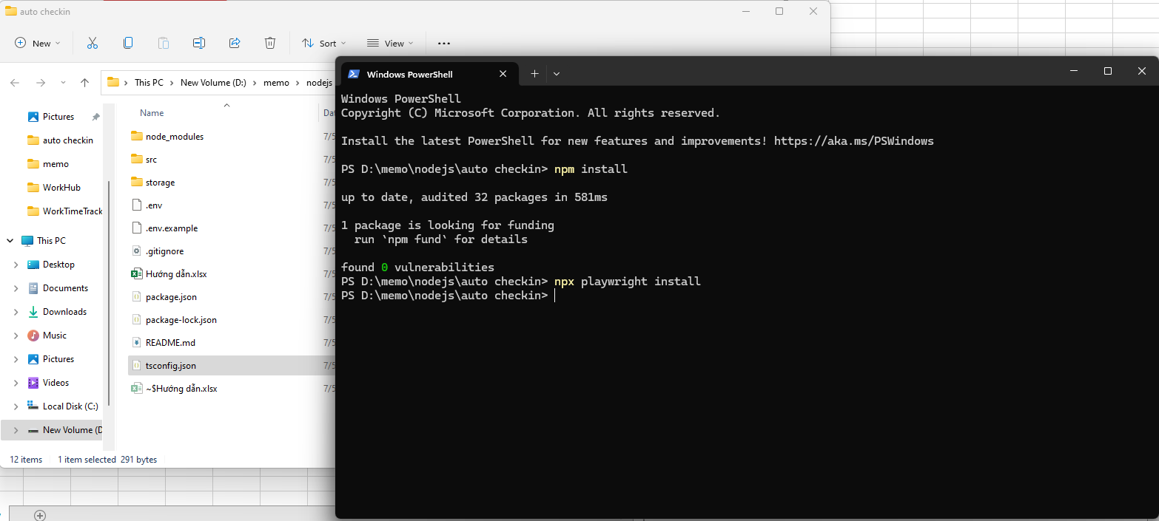
Cài đặt nodejs (nếu chưa có)
Truy cập trang https://nodejs.org/en/download, tải về phiên bản phù hợp và cài đặt

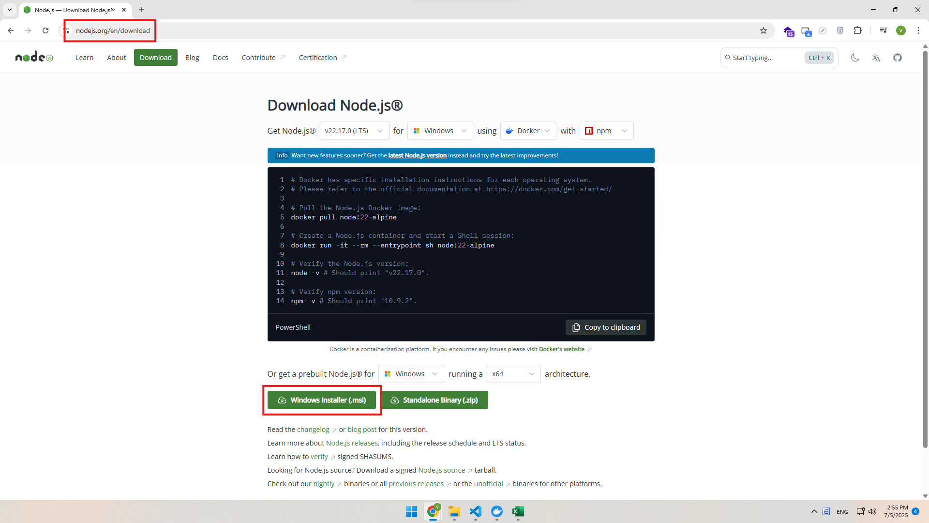

Mở cmd theo đường dẫn project
Chạy lần lượt 2 lệnh 'npm install' và 'npx playwright install'

Cách chạy
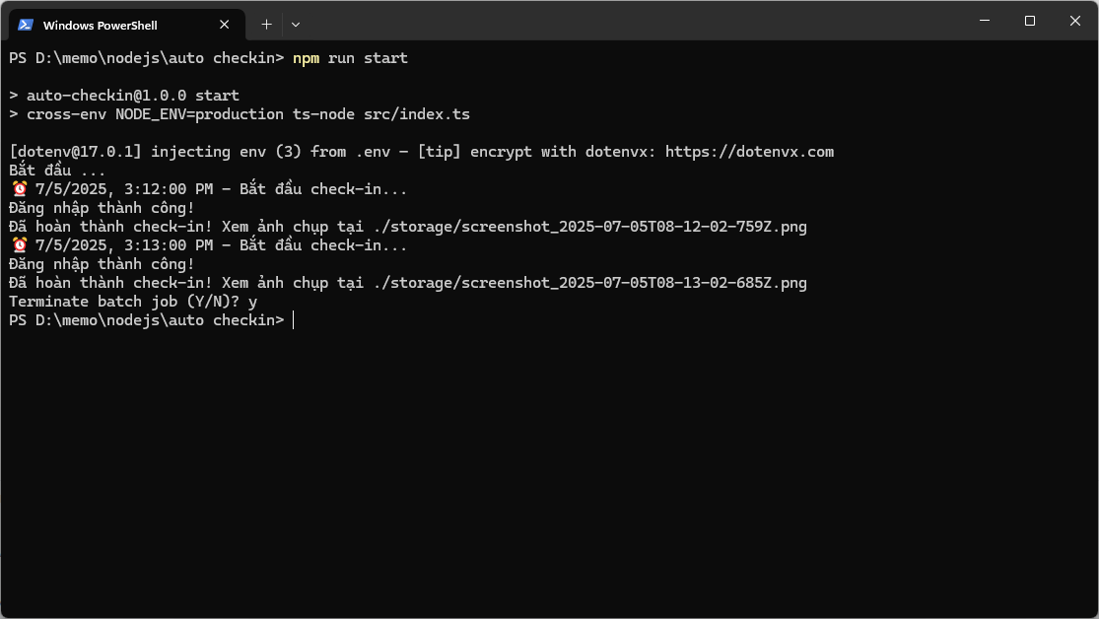
Chạy ngay lập tức
Chạy lệnh 'npm run dev'
Nó chạy luôn và chỉ chạy 1 lần duy nhất

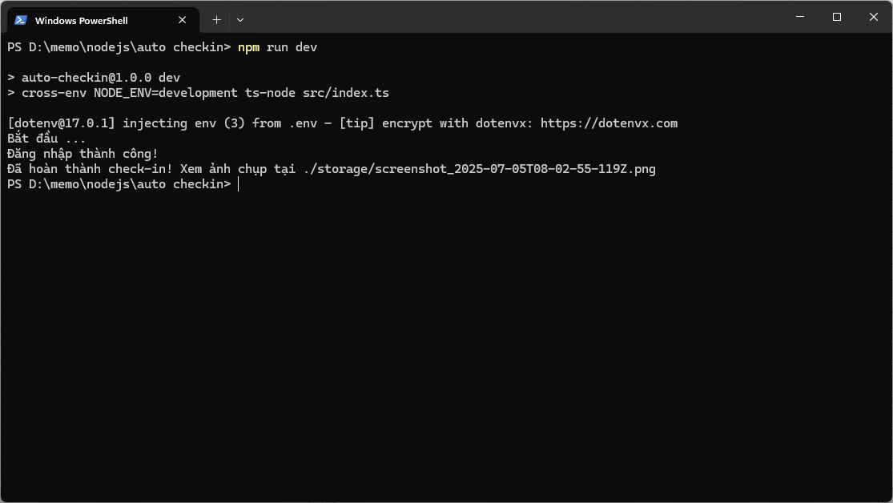

Chạy hẹn giờ
Chạy lệnh 'npm run start'
Nó chạy mỗi ngày vào lúc 8h sáng. Lưu ý chỉ tắt màn hình, tắt chế độ ngủ tự động của window và phải giữ lại của sổ cmd
* Nếu muốn chạy ở chế độ máy tính sleep thì phải cấu hình "Wake Timer" + Task Scheduler. Cái này phức tạp hơn nên chưa làm đến

